상품제안서
[액센] C40 4 in 1 릴케이블 60W 차량용 초고속 멀티 충전기 1P | 상품코드: F31177

 |  |  |  |  |  |  | 02-412-0044 | www.easy1.co.kr
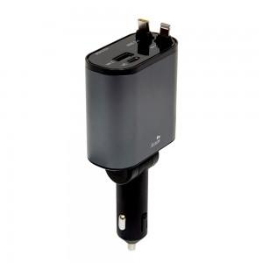

【상세/제작정보】 | <p>1박스 입수 수량 - 40개</p><p>&nbsp;</p><p>1박스 택배비: 4000&nbsp;</p>

【인쇄/포장옵션】 | 레이저, 풀칼라 / 시판박스

【공급단가】 | 수량 | 50~ | 100~ | 500~ | 1,000~ | 2,000~
*VAT별도 | 단가 | 14,090원 | 13,860원 | 13,520원 | 13,180원 | 12,960원

【상품 URL】 | https://dev.easy1.co.kr:443/src/goods_detail.php?gdno=31177

